303
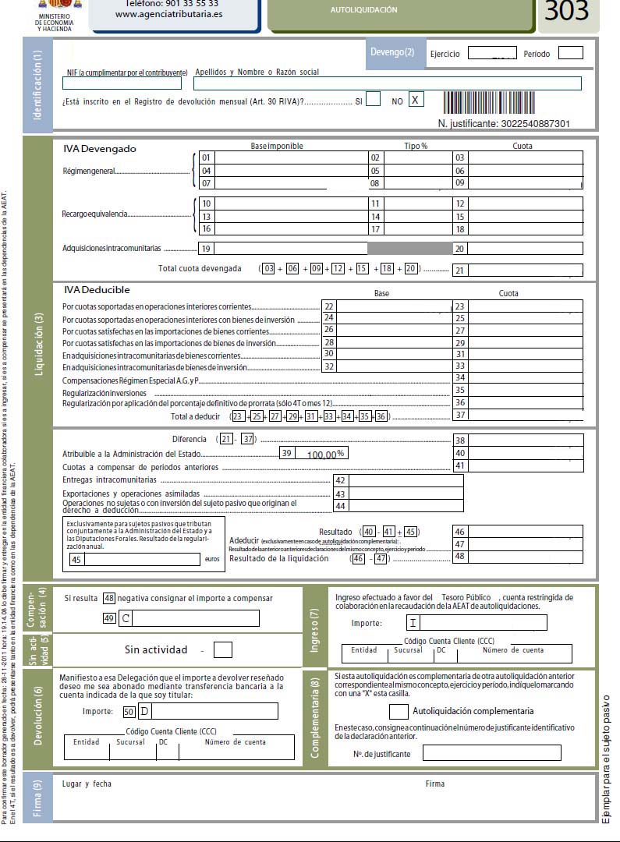
Modelo 303

 | IVA Devengado | Base Imponible | Tipo | cuota | Error

